Tabelle1
coord | LED_group_1 | LED_group_2
a8 | [1, 0], [3, 0], [3, 1], [1, 1] | [2, 0], [25, 0], [2, 1], [26, 0]
b8 | [3, 0], [5, 0], [5, 1], [3, 1] | [4, 0], [24, 0], [4, 1], [25, 0]
c8 | … | …
d8
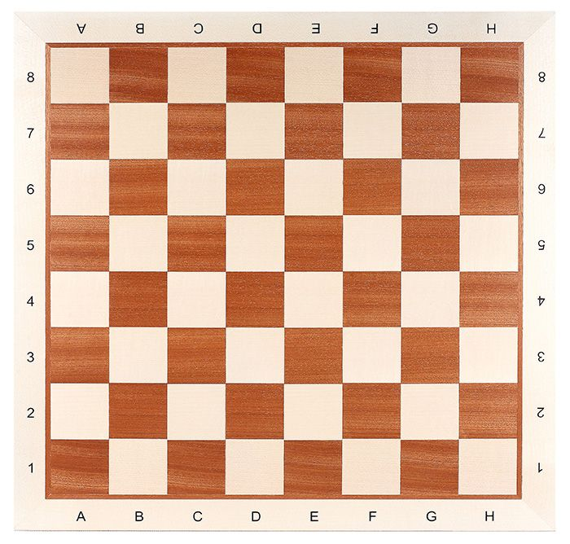
e8
f8
g8
h8
1
2
3
4
5
6
7
8
9
10
11
12
13
14
15
16
17
a7 | [1, 1], [3, 1], [3, 2], [1, 2] | [2, 1], [25, 1], [2, 2], [26, 1]
b7 | … | …
c7
26
25
24
23
22
21
20
19
18
d7
e7
f7
1
2
3
4
5
6
7
8
9
10
11
12
13
14
15
16
17
g7
h7
26
25
24
23
22
21
20
19
18
a6
…

1
13
17
2
3
4
5
6
7
8
9
10
11
12
14
15
16
 |  |  | coord | LED_group_1 | LED_group_2
 |  |  | a8 | [1, weiss], [2, weiss], [3, grün], [4, grün] | [1, weiss], [2, weiss], [3, grün], [4, weiss]

26
25
24
23
22
21
20
19
18
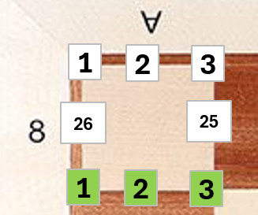

1
2
3
4
5
6
7
8
9
10
11
12
13
14
15
16
17

26
25
24
23
22
21
20
18
19

1
2
3
4
5
6
7
8
9
10
11
12
13
14
15
16
17

26
25
24
23
22
21
20
19
18

1
2
3
4
5
6
7
8
9
10
11
12
13
14
15
16
17

26
25
24
23
22
21
20
19
18

1
2
3
4
5
6
7
8
9
10
11
12
13
14
15
16
17

26
25
24
23
22
21
20
19
18

1
2
3
4
5
6
7
8
9
10
11
12
13
14
15
16
17

18

